2022需求管理_甘特_2weeks
 | 前一個禮拜 | 今天 | 後兩個禮拜
1900-01-01 | 2022-03-17 | 2022-03-24 | 2022-03-31
 | 44636 |  | 44650

 | START_DATE | duration
今天 | 3/24/2022 | 2
xx月版_efingo手續費優惠延期生效 _SA_仁傑_0.不開發 | 3/24/2022 | 0
xx月版_efingo手續費優惠延期生效 _DEV_仁傑_0.不開發 | 3/24/2022 | 0
xx月版_efingo手續費優惠延期生效 _SIT_仁傑_0.不開發 | 3/24/2022 | 0
xx月版_efingo手續費優惠延期生效 _UAT_仁傑_0.不開發 | 3/24/2022 | 0
xx月版_efingo手續費優惠延期生效 _PROD_仁傑_0.不開發 | 3/24/2022 | 0
2月版_海外分子行參數調整_SA_仁傑_0.不開發 | 3/24/2022 | 0
2月版_海外分子行參數調整_DEV_仁傑_0.不開發 | 3/24/2022 | 0
2月版_海外分子行參數調整_SIT_仁傑_0.不開發 | 3/24/2022 | 0
2月版_海外分子行參數調整_UAT_仁傑_0.不開發 | 3/24/2022 | 0
2月版_海外分子行參數調整_PROD_仁傑_0.不開發 | 3/24/2022 | 0
9月版_FXCM PUSH精進_SA_仁傑_0.不開發 | 3/24/2022 | 0
9月版_FXCM PUSH精進_DEV_仁傑_2.已完成 | 12/6/2021 | 32
9月版_FXCM PUSH精進_SIT_仁傑_4.開發中 | 3/1/2022 | 60
9月版_FXCM PUSH精進_UAT_仁傑_3.未啟動 | 5/2/2022 | 60
9月版_FXCM PUSH精進_PROD_仁傑_3.未啟動 | 9/7/2022 | 1
7月版_CAML專案_SA_季函_4.開發中 | 9/15/2021 | 20
7月版_CAML專案_DEV_季函_4.開發中 | 10/4/2021 | 43
7月版_CAML專案_SIT_季函_4.開發中 | 12/24/2021 | 36
7月版_CAML專案_UAT_季函_4.開發中 | 5/2/2022 | 30
7月版_CAML專案_PROD_季函_4.開發中 | 7/8/2022 | 1
7月版_CAML專案PART2 (7月版) 已合併至cifx_20220323_01_SA_季函_0.不開發 | 3/24/2022 | 0
7月版_CAML專案PART2 (7月版) 已合併至cifx_20220323_01_DEV_季函_0.不開發 | 3/24/2022 | 0
7月版_CAML專案PART2 (7月版) 已合併至cifx_20220323_01_SIT_季函_0.不開發 | 3/24/2022 | 0
7月版_CAML專案PART2 (7月版) 已合併至cifx_20220323_01_UAT_季函_0.不開發 | 3/24/2022 | 0
7月版_CAML專案PART2 (7月版) 已合併至cifx_20220323_01_PROD_季函_0.不開發 | 3/24/2022 | 0
3月版_CIFX例行不使用交易下線作業_SA_季函_1.已上線 | 2/7/2022 | 19
3月版_CIFX例行不使用交易下線作業_DEV_季函_1.已上線 | 2/28/2022 | 5
3月版_CIFX例行不使用交易下線作業_SIT_季函_1.已上線 | 3/7/2022 | 5
3月版_CIFX例行不使用交易下線作業_UAT_季函_1.已上線 | 3/14/2022 | 9
3月版_CIFX例行不使用交易下線作業_PROD_季函_1.已上線 | 3/23/2022 | 1
3月版_id改號序號重覆_SA_仁傑_1.已上線 | 3/24/2022 | 2
3月版_id改號序號重覆_DEV_仁傑_1.已上線 | 2/28/2022 | 5
3月版_id改號序號重覆_SIT_仁傑_1.已上線 | 3/7/2022 | 5
3月版_id改號序號重覆_UAT_仁傑_1.已上線 | 3/14/2022 | 9
3月版_id改號序號重覆_PROD_仁傑_1.已上線 | 3/23/2022 | 1
3月版_增加SP_INS_ON_LINE_CUS「不可重複改號」的控管_SA_昱彥_1.已上線 | 2/7/2022 | 19
3月版_增加SP_INS_ON_LINE_CUS「不可重複改號」的控管_DEV_昱彥_1.已上線 | 2/28/2022 | 5
3月版_增加SP_INS_ON_LINE_CUS「不可重複改號」的控管_SIT_昱彥_1.已上線 | 3/7/2022 | 5
3月版_增加SP_INS_ON_LINE_CUS「不可重複改號」的控管_UAT_昱彥_1.已上線 | 3/14/2022 | 9
3月版_增加SP_INS_ON_LINE_CUS「不可重複改號」的控管_PROD_昱彥_1.已上線 | 3/23/2022 | 1
3月版_CreateOrUpdateCustomerDataForObu移除〔NO_BANK_STATM_FLAG 不寄對帳單及通知註記﹞_SA_胡珅_1.已上線 | 2/7/2022 | 19
3月版_CreateOrUpdateCustomerDataForObu移除〔NO_BANK_STATM_FLAG 不寄對帳單及通知註記﹞_DEV_胡珅_1.已上線 | 2/28/2022 | 5
3月版_CreateOrUpdateCustomerDataForObu移除〔NO_BANK_STATM_FLAG 不寄對帳單及通知註記﹞_SIT_胡珅_1.已上線 | 3/7/2022 | 5
3月版_CreateOrUpdateCustomerDataForObu移除〔NO_BANK_STATM_FLAG 不寄對帳單及通知註記﹞_UAT_胡珅_1.已上線 | 3/14/2022 | 9
3月版_CreateOrUpdateCustomerDataForObu移除〔NO_BANK_STATM_FLAG 不寄對帳單及通知註記﹞_PROD_胡珅_1.已上線 | 3/23/2022 | 1
4月版_大查詢/大異動_SA_季函_4.開發中 | 12/1/2021 | 6
4月版_大查詢/大異動_DEV_季函_4.開發中 | 12/6/2021 | 32
4月版_大查詢/大異動_SIT_季函_4.開發中 | 3/21/2022 | 5
4月版_大查詢/大異動_UAT_季函_4.開發中 | 4/4/2022 | 12
...

專案時程_2022
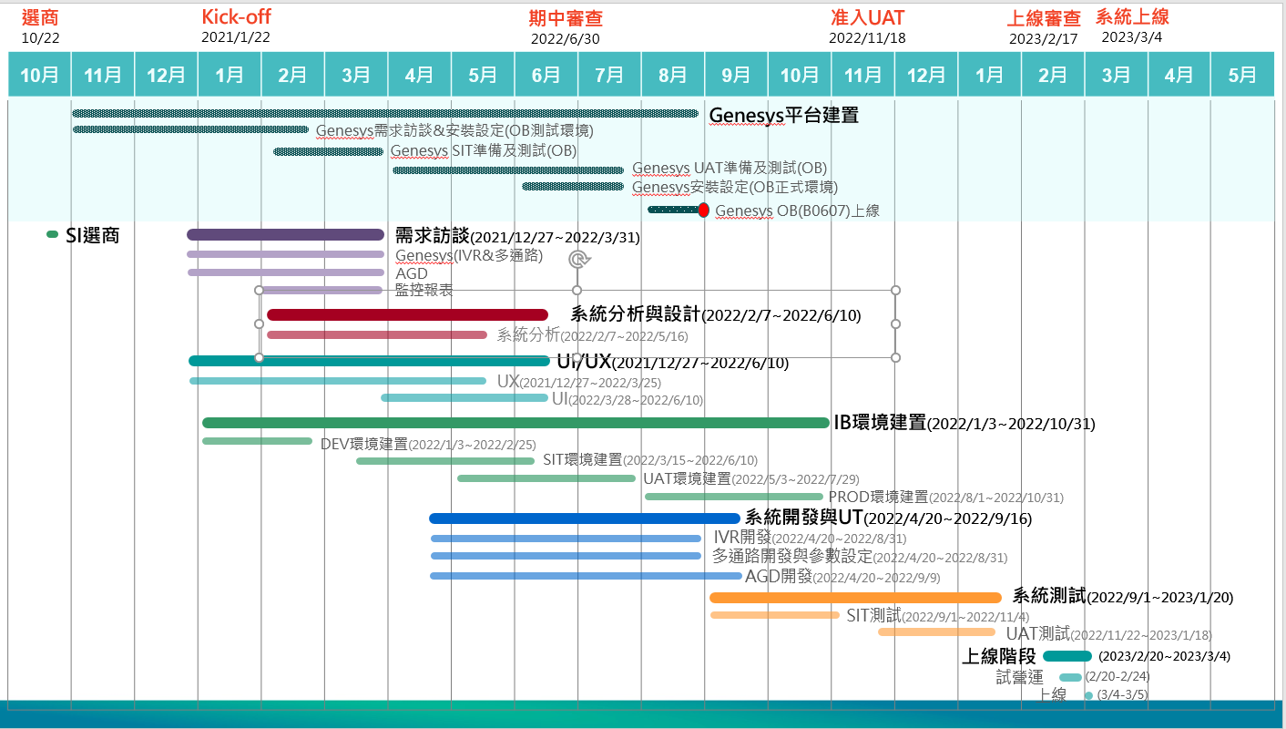
NBS 2.0
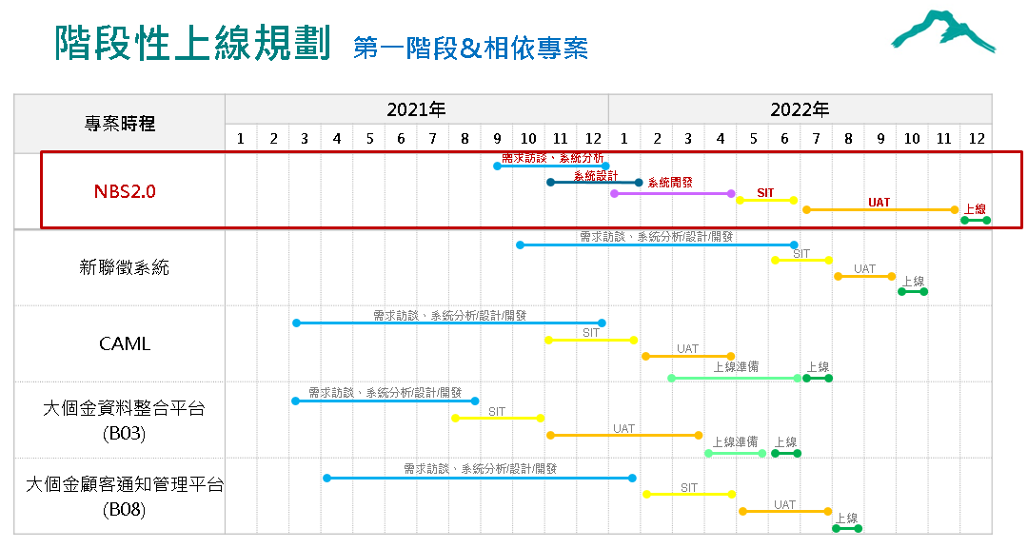

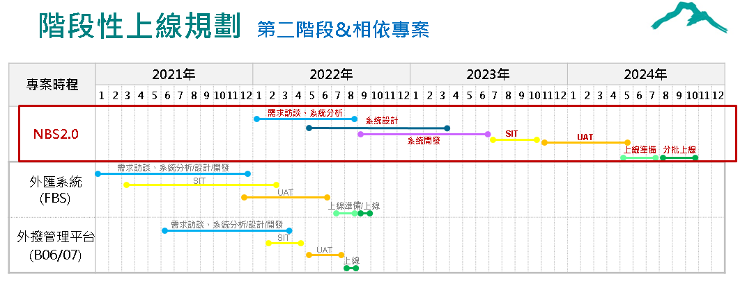

CCP新一代客服系統

專案時程_2021
BSM
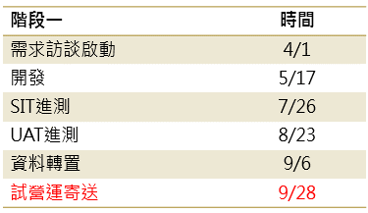
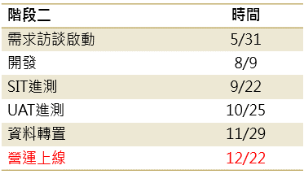

共銷
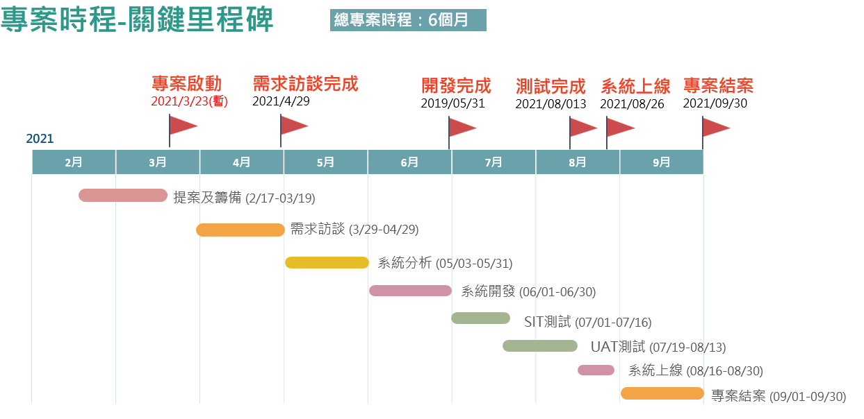

B03 AUM移轉
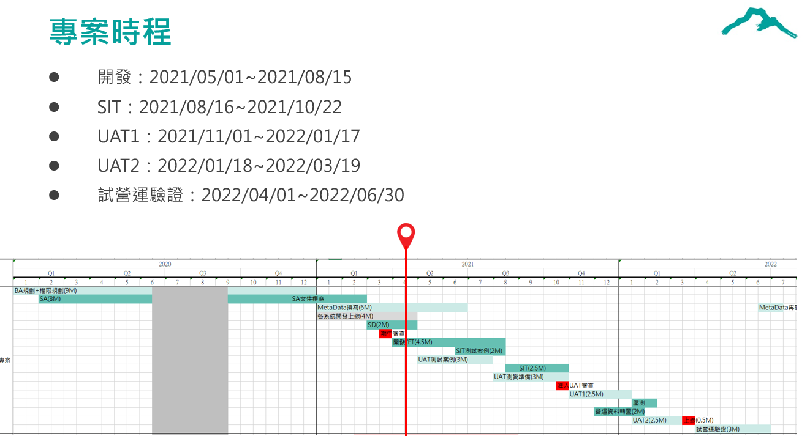

法報專案
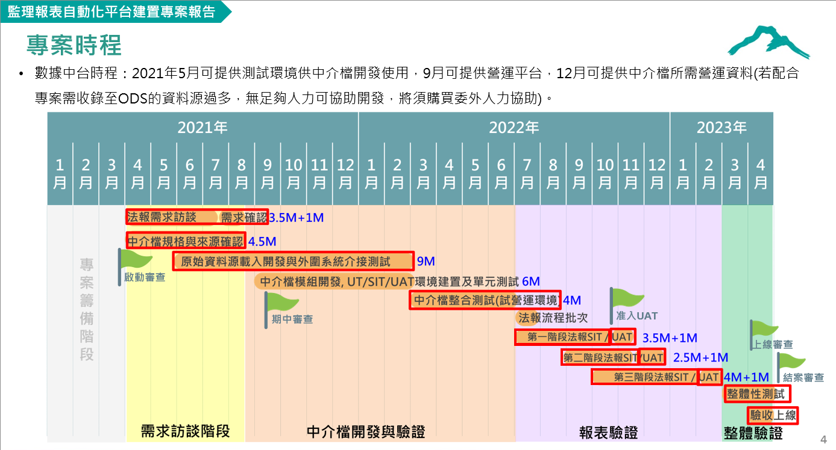

CAML
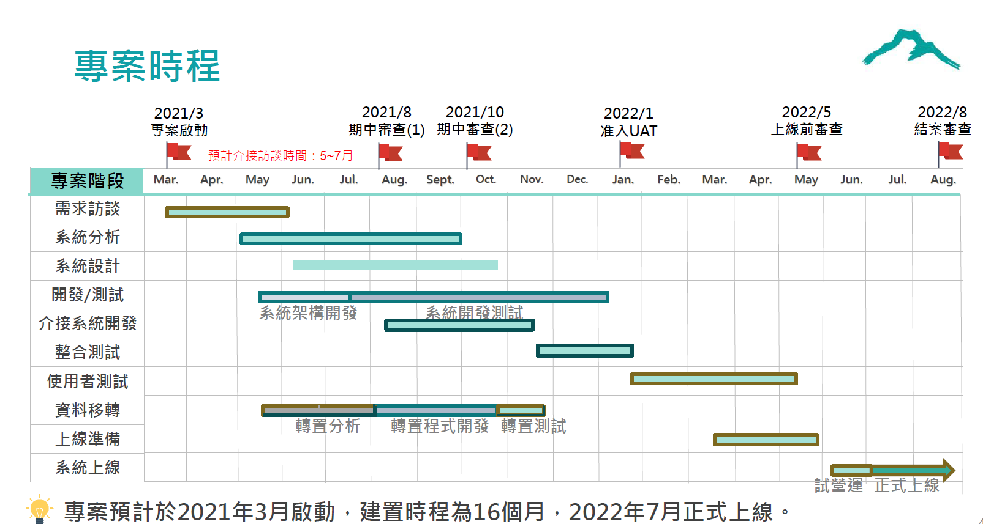
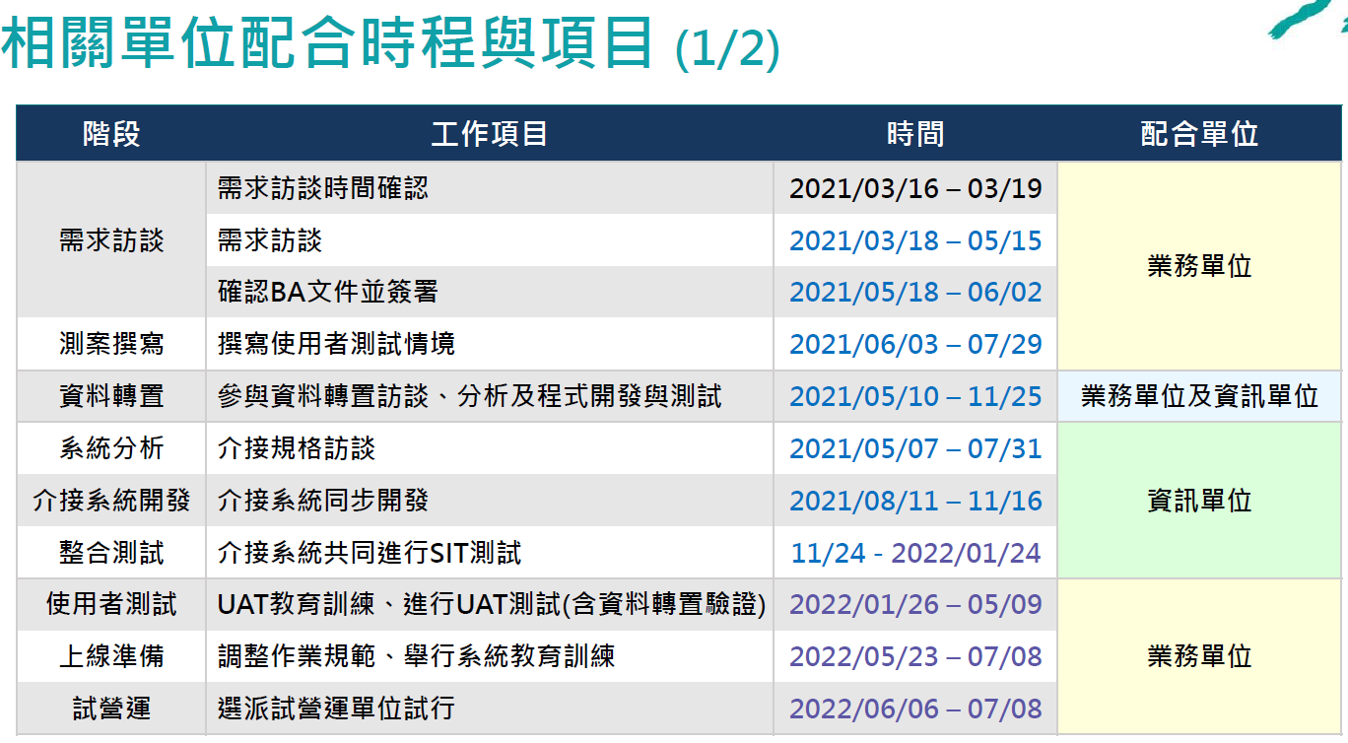

B08
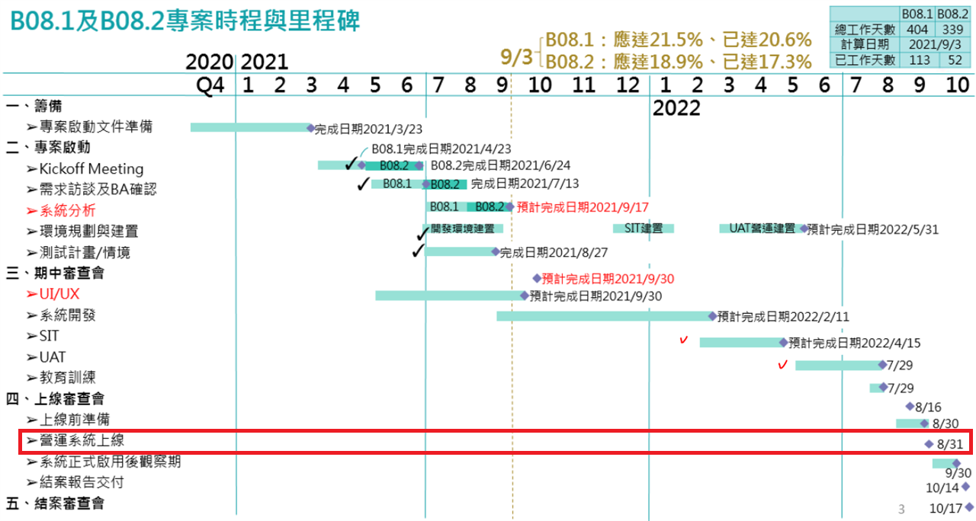
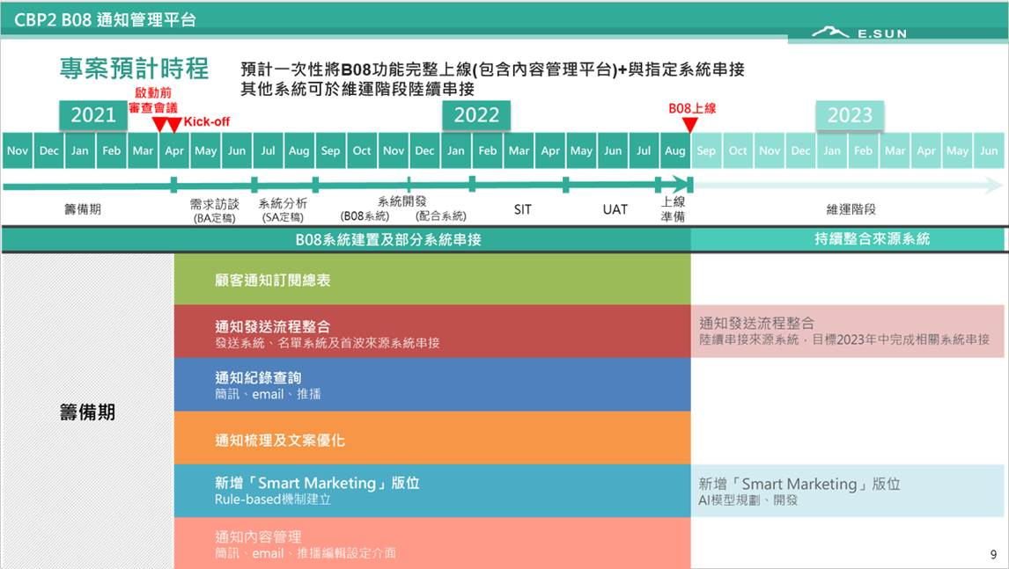

B04第一階段(9/22通知調整上線日期為2022/6/28,SIT/UAT時程同步調整)
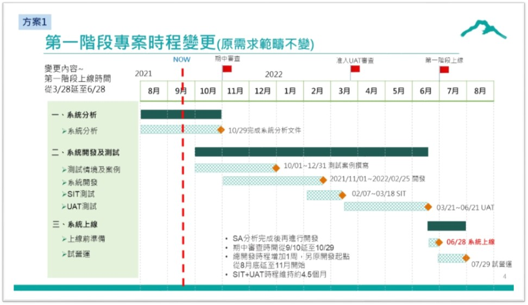
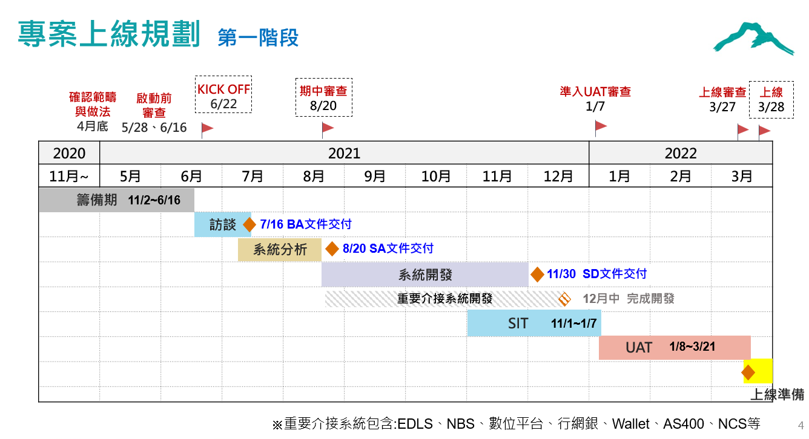

B04第二階段
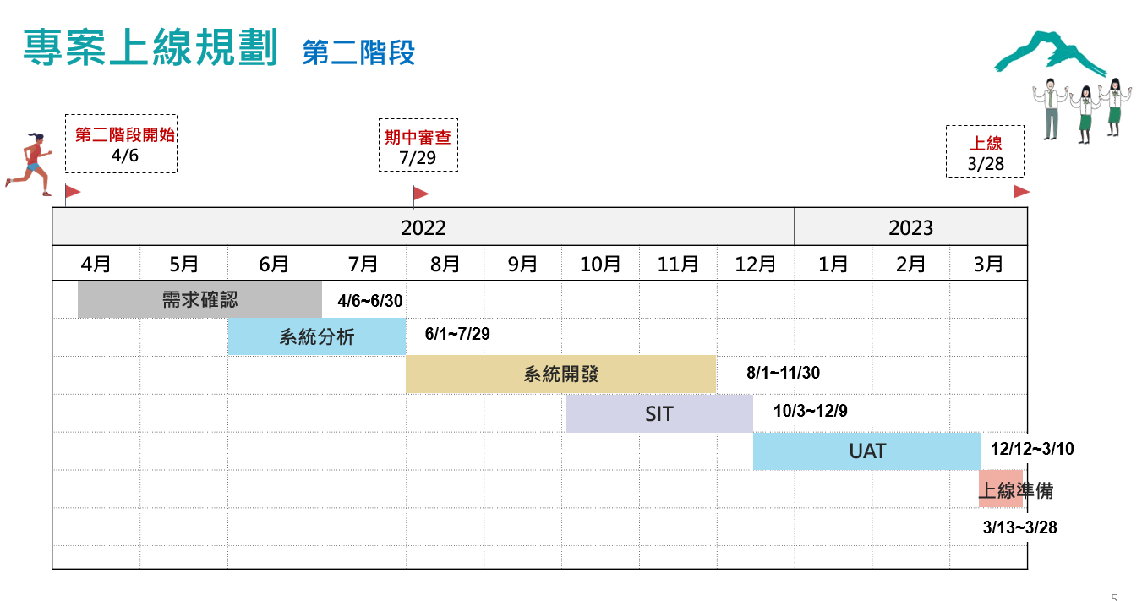

HR新加坡分行調整

